Información general
CARACTERÍSTICAS DE BONOS LOCALES DEL TESORO PÚBLICO - SEPTIEMBRE 2025

EMISIONES DE BONOS DEL TESORO - MERCADO LOCAL (2015 - 2025) USD millones | TENENCIA DE BONOS DEL TESORO POR TIPO DE INVERSIONISTA, SEPTIEMBRE 2025
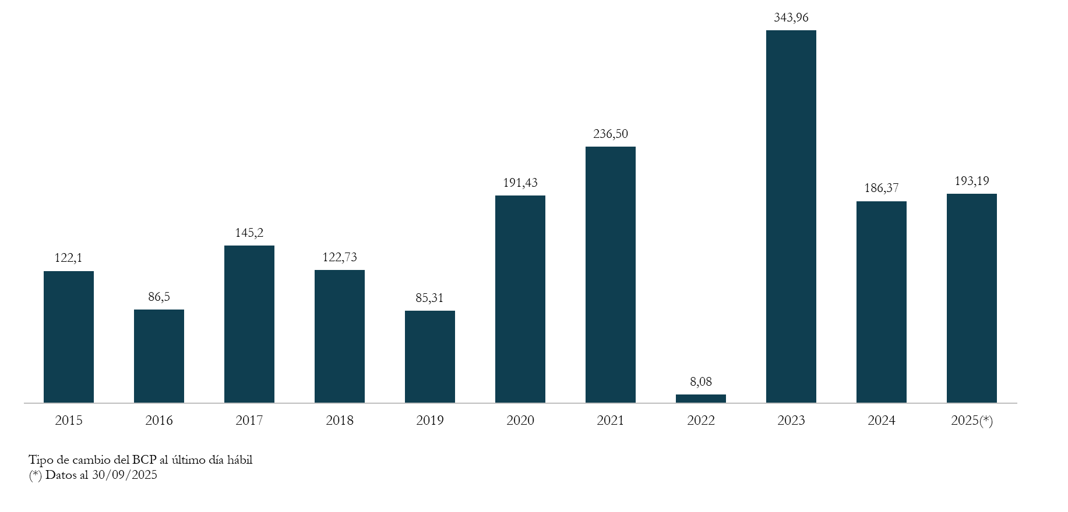
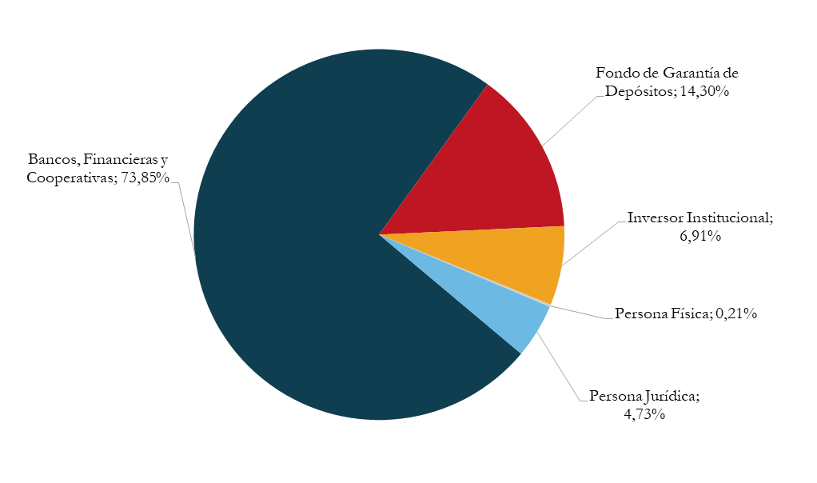

Saldo de Bonos del Tesoro como % de la Deuda Pública Total
 | 1

SALDO DE BONOS DEL TESORO COMO PORCENTAJE DE LA DEUDA PÚBLICA TOTAL | TENENCIA DE BONOS DEL TESORO POR ORIGEN DE INVERSIONISTA, SEPTIEMBRE 2025

EVOLUCIÓN DE TASAS. PERIODO 2022 - 2025 | CUSTODIA DE BONOS DEL TESORO
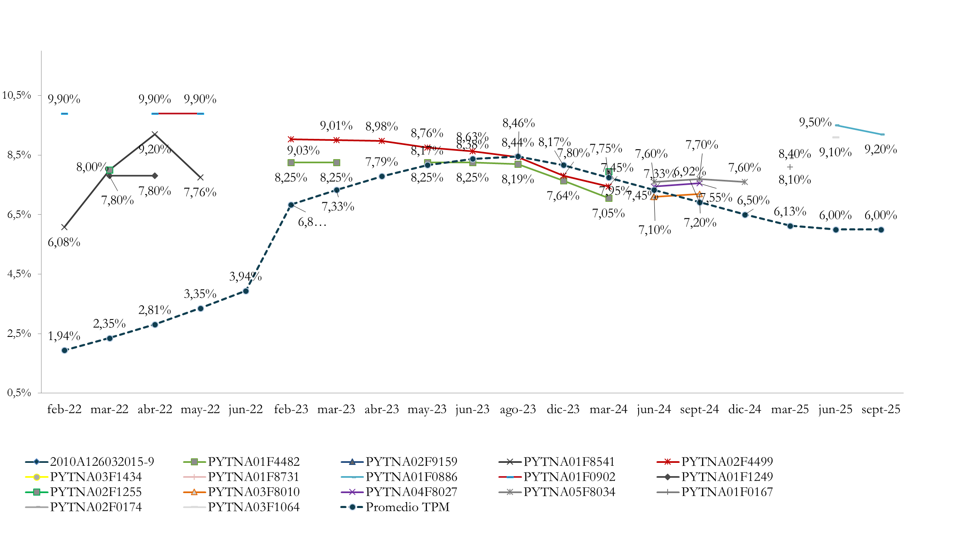



Fuente: Dirección General de Política de Endeudamiento, MEF y BCP

Perfil de amortizaciones
Perfil de amortizaciones 2025 - 2030 (PYG millones)
 | 2025 | 2026 | 2027 | 2028 | 2029 | 2030
Enero | 0 | 0 | 0 | 0 | 0 | 0
Febrero | 0 | 0 | 0 | 982,830 | 0 | 1,844,902
Marzo | 0 | 0 | 0 | 0 | 0 | 0
Abril | 0 | 0 | 0 | 0 | 0 | 0
Mayo | 0 | 0 | 0 | 0 | 0 | 0
Junio | 955,887 | 0 | 0 | 0 | 162,000 | 0
Julio | 0 | 0 | 0 | 0 | 0 | 0
Agosto | 0 | 0 | 0 | 0 | 0 | 0
Setiembre | 0 | 0 | 0 | 0 | 0 | 0
Octubre | 0 | 0 | 0 | 680,349 | 0 | 0
Noviembre | 0 | 0 | 0 | 0 | 0 | 0
Diciembre | 0 | 0 | 0 | 0 | 0 | 0
Total | 955,887 | 0 | 0 | 1,663,179 | 162,000 | 1,844,902

Bonos del Tesoro - Perfil de amortizaciones 2025 - 2030 (en millones de Guaraníes)

Fuente: Dirección General de Política de Endeudamiento, MEF.

